Nassenheider Diagramm
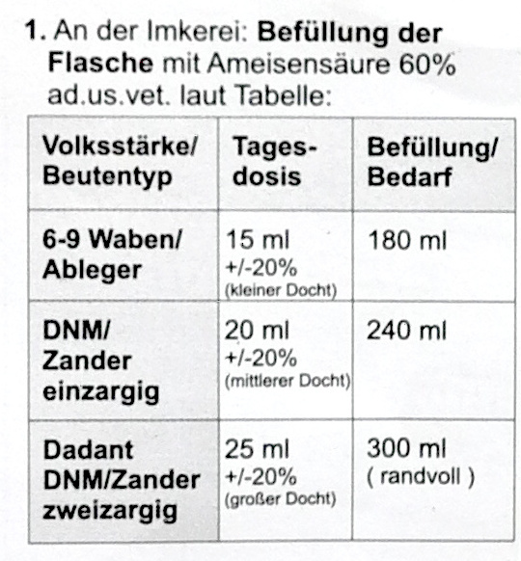
Bezeichnung / Beute | Rähmchenbreite in mm | Rähmchenhöhe in mm | Maß zwischen den Rähmchen in mm | Beespace (zw. Rähmchen) in mm | Anzahl Rähmchen | Spiel zum Rand je Seite in mm | Spiel zur unteren Zarge in mm | Volumen Zarge in Litern | Volumen eines 60 mm hohen Bodens in Litern | Volumen einer 70 mm hohen Verdampfer-zarge in Litern | Volumen der Beute in Litern | U-Docht Breite in mm | Tagesdosis in ml/Tag | Befüllung in ml | Behand-lungsdauer in Tagen | Volumsbezogene Befüllung in ml /Liter | Volumsbezogene Tagesdosis in ml / Tag und Liter
Ableger Zander normal (6 Rahmen ) | 420 | 220 | 35 | 8 | 6 | 8 | 8 | 22 | 6 | 7 | 35 | 12 | 15 | 180 | 12 | 5 | 0.4
Deutsch Normal [Einheitsmaß] | 370 | 223 | 35 | 8 | 10 | 8 | 8 | 32 | 8 | 10 | 51 | 18 | 20 | 240 | 12 | 5 | 0.4
Zander | 420 | 220 | 35 | 8 | 10 | 8 | 8 | 36 | 9 | 12 | 57 | 18 | 20 | 240 | 12 | 4 | 0.4
Dadant Blatt [europäisch], Brutraum | 435 | 300 | 35 | 8 | 10 | 8 | 8 | 50 | 10 | 12 | 72 | 25 | 25 | 300 | 12 | 4 | 0.3
Deutsch Normal doppelzargig | 370 | 462 | 35 | 8 | 10 | 8 | 8 | 65 | 8 | 10 | 84 | 25 | 25 | 300 | 12 | 4 | 0.3
Zander doppelzargig | 420 | 456 | 35 | 8 | 10 | 8 | 8 | 72 | 9 | 12 | 94 | 25 | 25 | 300 | 12 | 3 | 0.3

Breite des U-Dochts nach Volumen der Beute
Tagesdosis nach Volumen der Beute
Befüllung nach Volumen der Beute

12 Tage Behandlungs-dauer

6-9 Waben Ableger
DNM
Zander
Dadant
zweizargig DNM
zweizargig Zander
6-9 Waben Ableger
DNM
Zander
Dadant
zweizargig DNM
zweizargig Zander
6-9 Waben Ableger
DNM
Zander
Dadant
zweizargig DNM
zweizargig Zander

Diagramme als Bilder
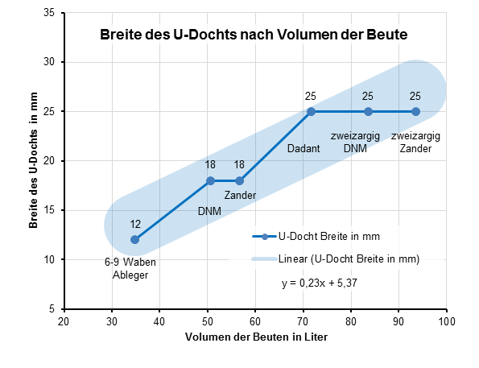
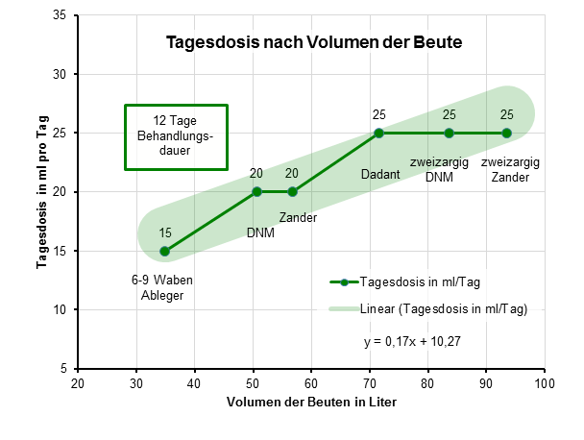
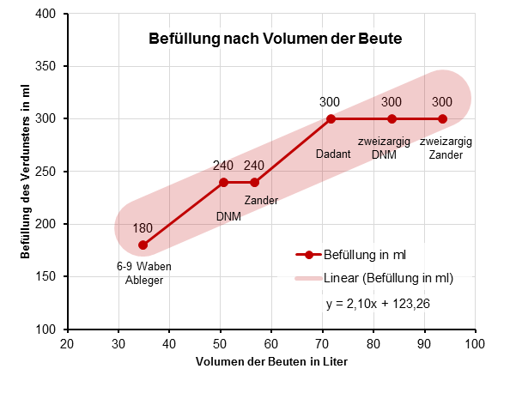

Rähmchengrößen Wikipedia
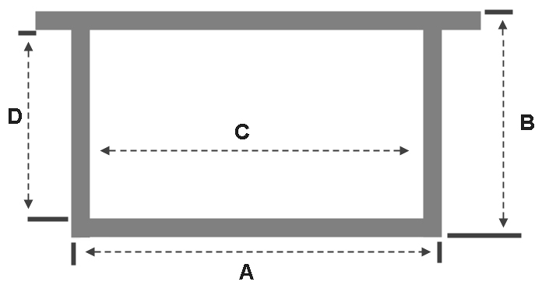 Rähmchengrößen Wikipedia: https://de.wikipedia.org/wiki/R%C3%A4hmchen
Bezeichnung / Beute | A in mm | B in mm | A × B in cm² | C in mm | D in mm | C × D in cm² | Ohrlänge in mm
Ableger Zander normal (6 Rahmen ) | 420 | 220 | 924
Allgäuer Beutensystem Schweizer Maß, ganz | 360 | 284 | 1022
Allgäuer Beutensystem Schweizer Maß, halb | 175 | 284 | 497
Badisch, ganz [Vereinsmaß] | 240 | 420 | 1008 | 220 | 405 | 891
Badisch, halb | 240 | 210 | 504 | 220 | 195 | 429
Berchtesgadener Maß | 235 | 370 | 870
Bremer Maß | 234 | 314 | 735 | 345 | 195 | 673
Dadant [US, modifiziert], Brutraum | 448 | 285 | 1277 | 428 | 256 | 1096 | 17
Dadant Hoch [US, modifiziert], Brutraum | 285 | 448 | 1277 | 256 | 428 | 1096 | 17
Dadant [US, modifiziert], Honigraum | 448 | 141 | 632 | 428 | 122 | 522 | 17
Dadant Blatt [europäisch], Brutraum | 435 | 300 | 1305 | 410 | 265 | 1087
Dadant Blatt [europäisch], Honigraum | 435 | 159 | 692 | 410 | 130 | 533
Dadant [amerikanisch] | 460 | 270 | 1242
Dahte, Breitwaben | 347 | 225 | 781
Dante, Hochwaben | 223 | 360 | 803
Dänische Trogbeute | 310 | 260 | 806
Deutsch Normal [Einheitsmaß] | 370 | 223 | 825 | 350 | 200 | 700 | 12
Deutsch Normal, anderthalb | 370 | 338 | 1251 | 350 | 315 | 1103 | 12
Deutsch Normal, flach | 370 | 159 | 588 | 350 | 135 | 473 | 12
Deutsch Normal, halb | 370 | 110 | 407 | 350 | 100 | 350 | 12
Elsaß-Lothringen-Maß | 240 | 320 | 768
Französische Kongressbeute | 362 | 362 | 1310
Französisches Zentralvereinsmaß | 320 | 430 | 1376
Freudenstein | 338 | 200 | 676 | 315 | 180 | 567
Gerstung, breit | 410 | 260 | 1066 | 400 | 250 | 1000
Gerstung, hoch | 260 | 410 | 1066 | 250 | 400 | 1000 | 10
Helvetiakasten, Brutraum | 360 | 300 | 1080 | 344 | 270 | 929
Helvetiakasten, Honigraum | 360 | 150 | 540
Hoffmann, klein [Bayerisch] | 370 | 260 | 962 | 350 | 235 | 823
Hoffmann, groß | 410 | 260 | 1066 | 400 | 250 | 1000
Holsteiner Maß |  |  |  | 260 | 300 | 780
Italienisches Vereinsmaß | 426 | 261 | 1112
Jugoslawisches Sondermaß | 400 | 300 | 1200
Kuntzsch, breit | 330 | 250 | 825 | 310 | 230 | 713
Kuntzsch, hoch | 250 | 335 | 838 | 230 | 310 | 713
Langstroth, jumbo [Dadant] | 448 | 285 | 1277 | 428 | 260 | 1113 | 17
Langstroth, ganz | 448 | 232 | 1039 | 428 | 203 | 869 | 17
Langstroth, flach, 1/2 | 448 | 137 | 614 | 428 | 108 | 462 | 17
Langstroth, flach, 2/3 | 448 | 159 | 712 | 428 | 130 | 556 | 17
Langstroth, flach, 3/4 | 448 | 185 | 829 | 428 | 156 | 668 | 17
Layens | 329 | 405 | 1332 | 310 | 370 | 1147
Lüfteneggermaß | 420 | 220 | 924
Meisterstock von Schulz | 350 | 240 | 840
Mellifera Einraumbeute[3] | 285 | 458 | 1305 | 261 | 426 | 1112
Mini-Plus-Beute[4] (1/2 Dadant Blatt, Honigraum) | 217 | 159 | 345 | 197 | 139 | 274 | 17
Österreichische Breitwabe | 426 | 255 | 1086 | 420 | 220 | 924
Rheinische ldealbeute (Schneider) | 250 | 420 | 1050
Simplex/Spaarkast, Brutraum (holländisch) | 360 | 218 | 785 | 340 | 198 | 673
Simplex/Spaarkast, Honigraum (holländisch) | 360 | 140 | 504 | 340 | 120 | 408
Spühlerkasten, Brutraum | 385 | 335 | 1290 | 370 | 310 | 1147
Spühlerkasten, Honigraum | 385 | 170 | 655 | 370 | 150 | 555
Schwäbische Lagerbeute (Elsass) | 272 | 362 | 985
Schweizermaß, alt | 272 | 277 | 753
Schweizermaß, neu | 340 | 260 | 884
Schweizerkasten | 286 | 360 | 1030 | 270 | 343 | 926 | 6
Schweizer Stock, Brutraum | 288 | 361 | 1040
Schweizer Stock, Honigraum | 288 | 177 | 510
Schleswig Holsteinische Wanderbeute | 310 | 260 | 806
Schweriner Maß | 472 | 171 | 807 | 420 | 145 | 609
Sträuslis- Dadant- Albertirahmen | 435 | 300 | 1305
Traublinger Trogbeute | 390 | 240 | 936 | 370 | 220 | 814
Tatran (tschechisch, slowakisch) | 420 | 275 | 1155
Boczonadibeute, ganz (ungarisch) | 420 | 360 | 1512 | 400 | 335 |  | 20
Boczonadibeute, halb (ungarisch) | 420 | 180 | 756 | 400 | 155 |  | 20
Hunorbeute (ungarisch) | 420 | 270 | 1134 | 400 | 245 |  | 20
Warré | 283 | 200 | 566 | 266 | 182 | 484.12 | 18
Wiener Vereinsständer | 250 | 420 | 1050
Wielkopolski (polnisch) | 360 | 260 | 936
Württembergisch, neu | 272 | 277 | 753 | 250 | 250 | 625
Württembergisch, alt | 272 | 220 | 598 | 250 | 200 | 500
1,5 Zander | 420 | 330 | 1386 | 400 | 300 | 1200
4/3 Zander, Brutraum | 420 | 300 | 1260 | 400 | 280 | 1120
4/3 Zander, Honigraum | 420 | 150 | 630 | 400 | 130 | 520
Zander | 420 | 220 | 924 | 400 | 191 | 764 | 28.5
Zander, halb | 420 | 110 | 462 | 400 | 90 | 360
ZaDant | 420 | 285 | 1197 | 400 | 265 | 1060
Zander, flach | 420 | 159 | 668 | 400 | 130 | 520
Zander, jumbo | 420 | 326 | 1369 | 400 | 296 | 1184

